Chart1
معدل وفيات الأطفال (أقل من 5 سنوات) حسب النوع CHILD MORTALITY RATE (LESS THAN 5 YEARS) BY GENDER 2012 - 2021
 | إناث Females | ذكور Males
2012 | 7.1 | 10.4
2013 | 6.0 | 9.6
2014 | 7.7 | 8.4
2015 | 8.8 | 9.3
2016 | 7.0 | 7.2
2017 | 6.1 | 7.2
2018 | 7.4 | 7.8
2019 | 6.1 | 5.7
2020 | 5.4 | 6.7
2021 | 5.7 | 7.1

Map Births
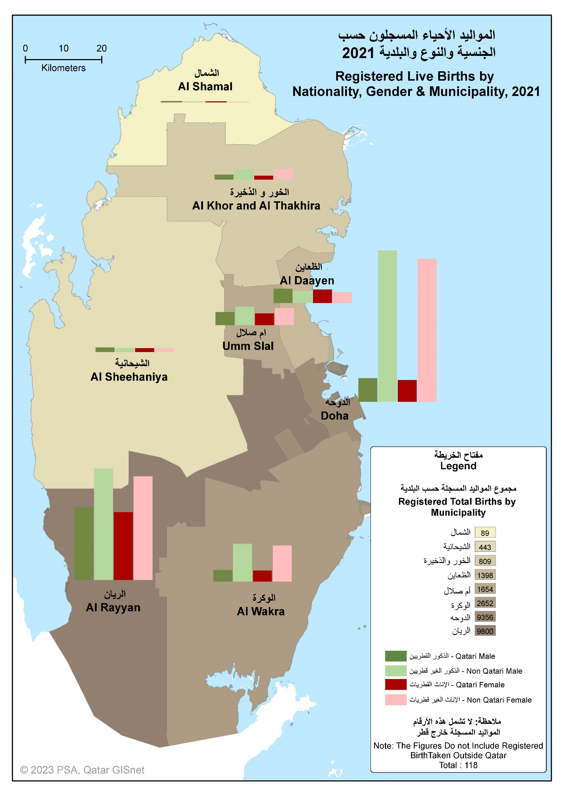

Chart2
الواقعات الحيوية المسجلة REGISTERED VITAL EVENTS 2012 - 2021
 | series | الزيادة الطبيعية Natural Increase | الوفيات Deaths | المواليد أحياء Live Births
2012 | 2,031 | 19,392 | 2,031 | 21,423
2013 | 2,133 | 21,575 | 2,133 | 23,708
2014 | 2,366 | 23,077 | 2,366 | 25,443
2015 | 2,317 | 24,305 | 2,317 | 26,622
2016 | 2,347 | 24,469 | 2,347 | 26,816
2017 | 2,294 | 25,612 | 2,294 | 27,906
2018 | 2,385 | 25,684 | 2,385 | 28,069
2019 | 2,200 | 26,212 | 2,200 | 28,412
2020 | 2,811 | 26,203 | 2,811 | 29,014
2021 | 2,841 | 23,478 | 2,841 | 26,319

Chart3
المواليد الأحياء المسجلون حسب الجنسية والبلدية REGISTERED LIVE BIRTHS BY NATIONALITY AND MUNICIPALITY 2021
 | Qataris قطريون | Non-Qataris غير قطريين
الدوحة Doha | 1242 | 8114
الريان Al Rayyan | 3869 | 5931
الوكرة Al Wakra | 618 | 2034
ام صلال Umm Salal | 678 | 976
الخور Al Khor | 238 | 571
الشمال Al Shamal | 50 | 39
الظعاين Al Dhaayen | 771 | 627
الشيحانية Al Sheehaniya | 231 | 212

Chart4
المواليد الأحياء المسجلون حسب النوع والشهر REGISTERED LIVE BIRTHS BY GENDER AND MONTH 2021
 | ذكور Males | إناث Females
يناير Jan. | 1,116 | 1,085
فبراير Feb. | 999 | 930
مارس Mar. | 1,086 | 986
ابريل Apr. | 1,023 | 993
مايو May. | 1,115 | 1,095
يونيو Jun. | 1,096 | 1,106
يوليو Jul. | 1,187 | 1,013
اغسطس Aug. | 1,253 | 1,145
سبتمبر Sep. | 1,226 | 1,099
اكتوبر Oct. | 1,297 | 1,225
نوفمبر Nov. | 1,186 | 1,067
ديسمبر Dec. | 1,009 | 982

Chart5
المواليد الأحياء المسجلون حسب الجنسية REGISTERED LIVE BIRTHS BY NATIONALITY 2021
قطر Qatar | 7,814
بقية دول مجلس التعاون Other CCASG Countries | 444
بقية الدول العربية Other Arab Countries | 8,360
دول أسيوية Asian Countries | 8,189
دول اوروبية European Countries | 497
دول أخرى Other Countries | 1,015

Chart6
المواليد الأحياء المسجلون حسب الجنسية وفئة عمر الأم REGISTERED LIVE BIRTHS BY NATIONALITY AND MOTHER'S AGE GROUP 2021
 | قطريون Qataris | غير قطريين Non-Qataris
أقل من 20 Less than 20 | 53 | 141
20-24 | 1,090 | 1,689
25-29 | 2,387 | 5,063
30-34 | 2,268 | 6,847
35-39 | 1,471 | 3,811
40-44 | 506 | 876
45-49 | 37 | 67
50+ | 2 | 11

Chart7
المواليد الأحياء المسجلون حسب جنسية الأم وفئة عمرها REGISTERED LIVE BIRTHS BY MOTHER'S NATIONALITY AND AGE GROUP 2021
 | قطريات Qataris | غير قطريات Non-Qataris
أقل من 20 Less than 20 | 47 | 147
20-24 | 888 | 1891
25-29 | 2012 | 5438
30-34 | 1910 | 7205
35-39 | 1278 | 4004
40-44 | 458 | 924
45-49 | 32 | 72
50 + | 1 | 12

Chart8
المواليد الأحياء المسجلون حسب الحالة التعليمية للأم REGISTERED LIVE BIRTHS BY MOTHER'S EDUCATIONAL STATUS 2021
 | قطريون Qataris | غير قطريين NON-QATARIS
أمية Illiterate | 84 | 329
تقرأ وتكتب Read & Write | 4 | 3
ابتدائية Primary | 347 | 1266
إعدادية Preparatory | 251 | 364
ثانوية Secondary | 2973 | 3868
دون الجامعة Pre-University | 407 | 1912
جامعة فما فوق University & Above | 3604 | 10402

Map Deaths
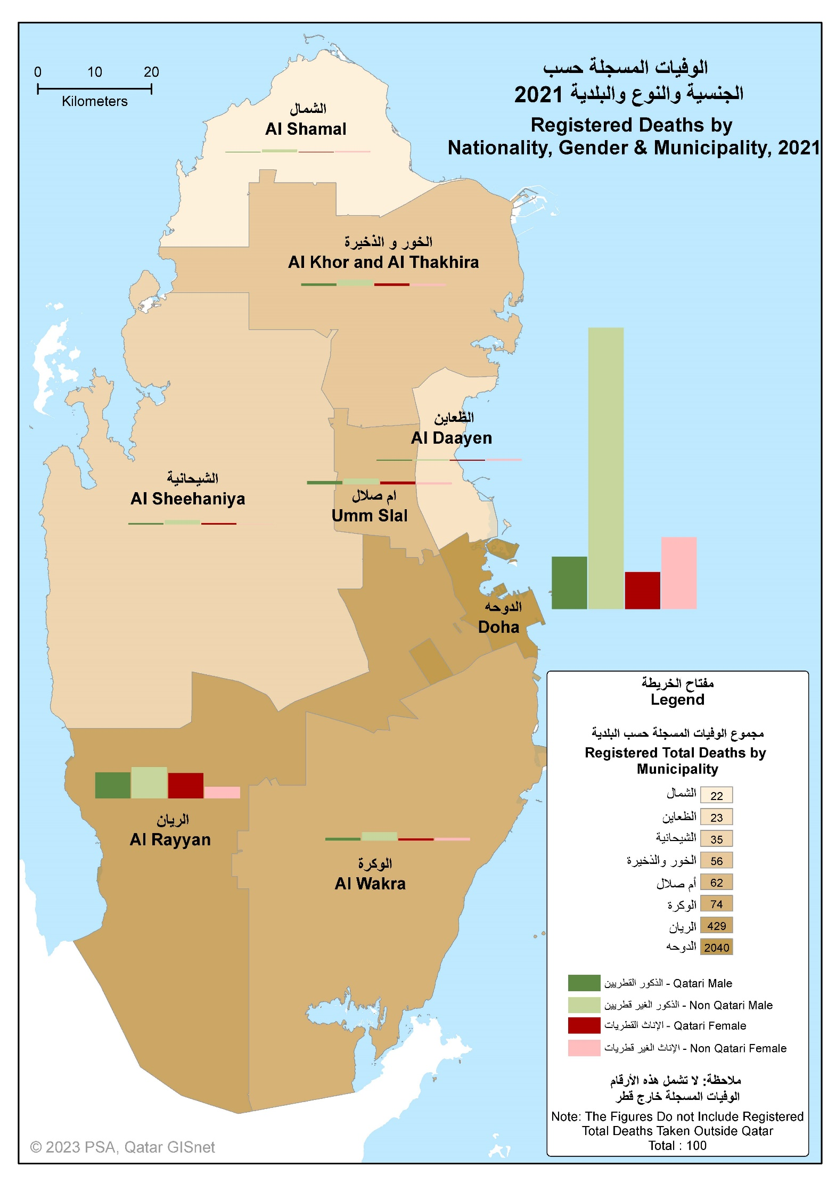

Chart9
الوفيات المسجلة حسب النوع والشهر REGISTERED DEATHS BY GENDER AND MONTH 2021
 | ذكور Males | إناث Females
يناير Jan | 160 | 60
فبراير Feb | 133 | 50
مارس Mar | 180 | 79
ابريل Apr | 306 | 110
مايو May | 200 | 74
يونيو Jun | 175 | 58
يوليو Jul | 155 | 66
اغسطس Aug | 162 | 66
سبتمبر Sep | 123 | 59
أكتوبر Oct | 160 | 63
نوفمبر Nov | 145 | 65
ديسمير Dec | 132 | 60

Chart10
الوفيات المسجلة حسب الجنسية والفئات العمرية REGISTERED DEATHS BY NATIONALITY AND AGE GROUPS 2021
 | قطريون Qataris | غير قطريين Non-Qataris
0 - 4 | 64 | 105
5-9 | 5 | 18
10-14 | 10 | 12
15-19 | 19 | 9
20-24 | 16 | 58
25-29 | 9 | 94
30-34 | 18 | 128
35-39 | 14 | 160
40-44 | 22 | 194
45-49 | 26 | 206
50-54 | 38 | 187
55-59 | 52 | 191
60-64 | 72 | 165
65+ | 475 | 474

Chart11
الوفيات المسجلة للقطريين حسب مكان الوفاة REGISTERED QATARI DEATHS BY PLACE OF DEATH 2021
أخرى Other | 21
دول اوروبية European Countries | 36
دول آسيوية Asian Countries | 12
بقية الدول العربية Other Arab Countries | 8
بقية دول مجلس التعاون Other G.C.C Countries | 21
قطــــــر Qatar | 742

Chart12
الوفيات المسجلة حسب الجنسية REGISTERED DEATHS BY NATIONALITY 2021
قطــــــر Qatar | 840
بقية دول مجلس التعاون Other G.C.C Countries | 55
بقية الدول العربية Other Arab Countries | 526
دول آسيوية Asian Countries | 1307
دول أوروبية European Countries | 24
دول أخرى Other Countries | 89

Map Infant Deaths
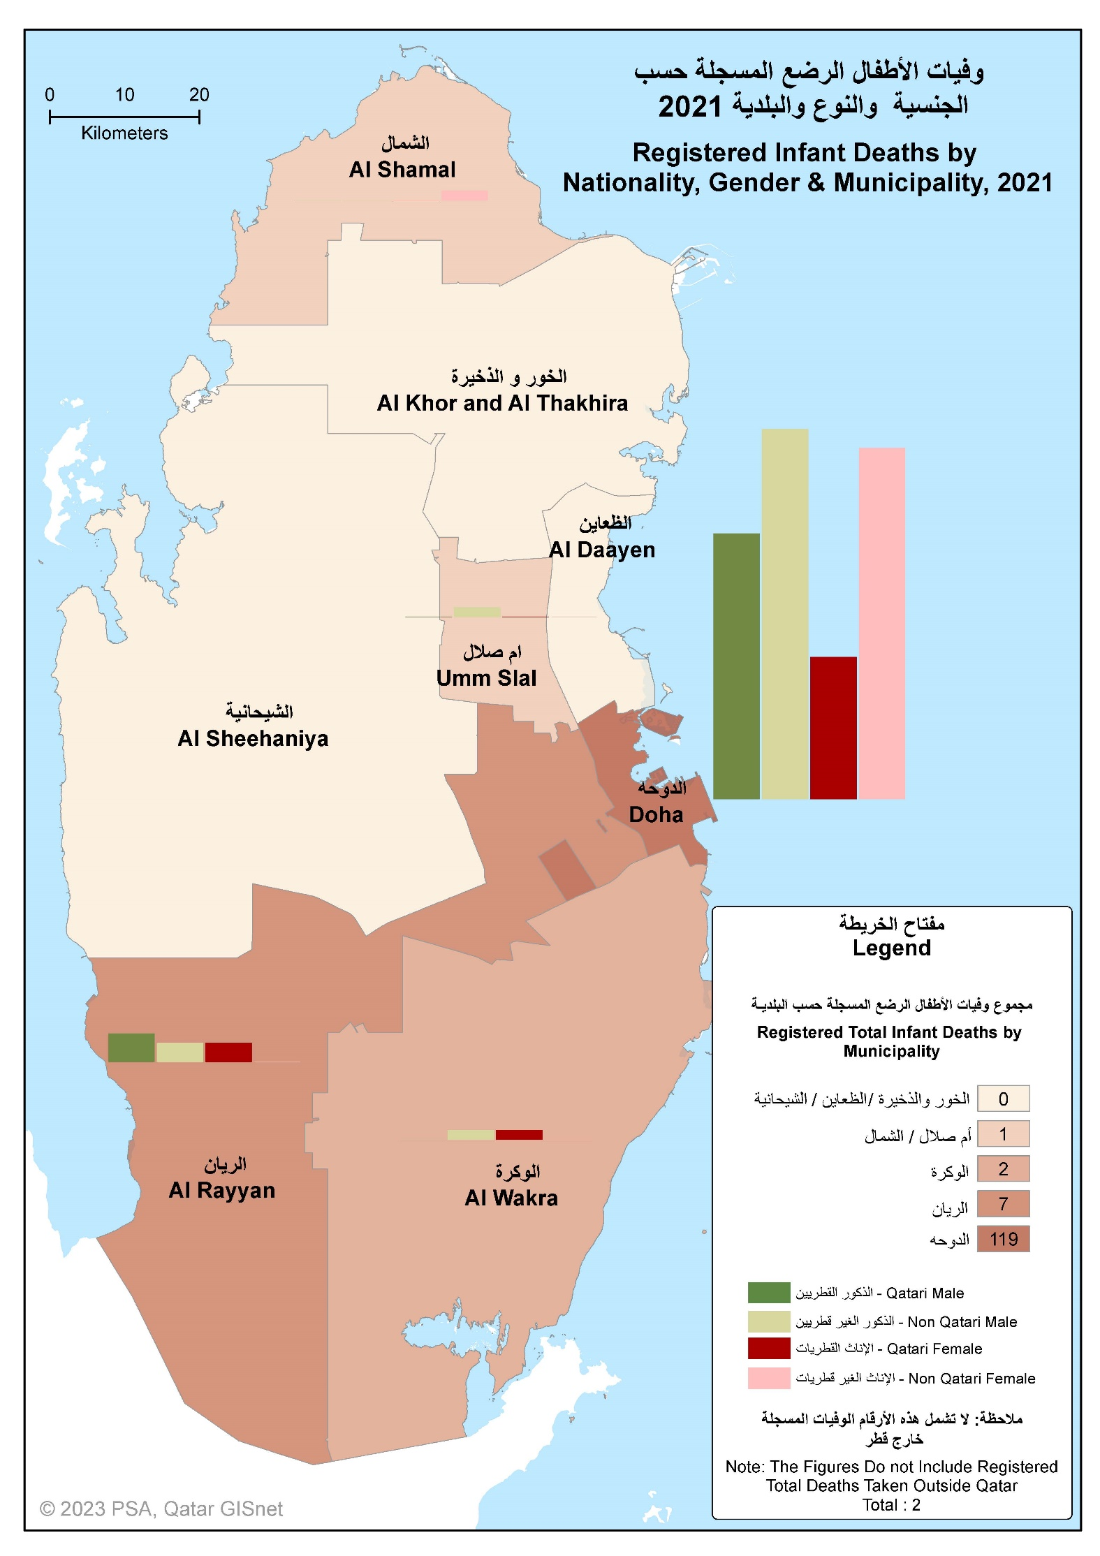

Chart13
وفيات الأطفال الرضع المسجلة حسب الجنسية REGISTERED INFANT DEATHS BY NATIONALITY 2012 - 2021
 | غير قطريين Non-Qataris | قطريون Qataris
2012 | 99 | 49
2013 | 100 | 58
2014 | 110 | 58
2015 | 128 | 69
2016 | 108 | 53
2017 | 107 | 44
2018 | 117 | 55
2019 | 109 | 28
2020 | 114 | 39
2021 | 81 | 51

Chart14
وفيات الأطفال الرضع المسجلة حسب النوع والجنسية REGISTERED INFANT DEATHS BY GENDER AND NATIONALITY 2021
 | ذكور Males | إناث Females
قطر Qatar | 32 | 19
بقية دول مجلس التعاون Other GCC Countries | 5 | 3
بقية الدول العربية Other Arab Countries | 20 | 20
دول أسيوية Asian Countries | 16 | 12
دول أوروبية Eurppean Countries | 0 | 3
دول أخرى Other Countries | 2 | 0

